Лист1
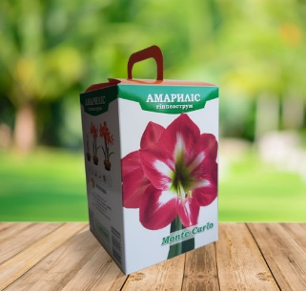

Гіппеаструм . Упакування коробка . Мін. Замовлення 2 шт одного сорту.

ГІППЕАСТРУМ МАХРОВИЙ+ПОДАРУНКОВЕ УПАКУВАННЯ |  |  |  | Каперси
Aphrodite | фото | 45 | 22/24 | 1 | 0.00 | 0.00
Bright Nymph | фото | 45 | 24/26 | 1 | 150.00 | 150.00
Cherry Nymph | фото | 45 | 24/26 | 1 | 150.00 | 150.00
Double King NEW | фото | 45 | 24/26 | 1 | 150.00 | 150.00
Doublet NEW | фото | 45 | 24/26 | 1 | 150.00 | 150.00
Exotic Nymph | фото | 45 | 22/24 | 1 | 150.00 | 150.00
Pretty Nymph | фото | 45 | 24/26 | 1 | 150.00 | 150.00
Sunshine Nymph | фото | 45 | 22/24 | 1 | 150.00 | 150.00
Sweet Nymph | фото | 45 | 24/26 | 1 | 150.00 | 150.00
White Amadeus NEW | фото | 45 | 24/26 | 1 | 0.00 | 0.00
ГІППЕАСТРУМ ПРОСТИЙ+ПОДАРУНКОВЕ УПАКУВАННЯ |  |  |  | Каперси
Caprice | фото | 45 | 24/26 | 1 | 130.00 | 130.00
Chrystmas Gift NEW | фото | 45 | 24/26 | 1 | 130.00 | 130.00
Lagoon | фото | 45 | 24/26 | 1 | 130.00 | 130.00
Monte Carlo | фото | 45 | 24/26 | 1 | 130.00 | 130.00
Pink Surprise | фото | 45 | 24/26 | 1 | 130.00 | 130.00
Popov | фото | 45 | 24/26 | 1 | 130.00 | 130.00
Rosy Star NEW | фото | 45 | 24/26 | 1 | 130.00 | 130.00
Samba | фото | 45 | 24/26 | 1 | 0.00 | 0.00
Stargazer | фото | 45 | 24/26 | 1 | 130.00 | 130.00

